공사완료 보고서
공사 완료 보고서
업 체 명 | 주 식 회 사 동 운 |  | 공사일자 | 2025.04.21.~22일
공 사 명 | 사택 2-203외 5세대 누수 난방분배기 교체 |  | 제출일자 | 2025.05.19
작업사진 | 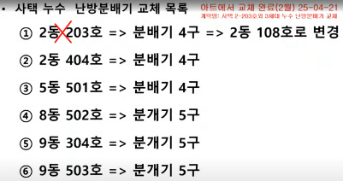 |  |  | 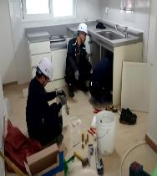

내 용 | 교체 대상 목록 |  |  | 씽크대 임시 철거
작업사진 | 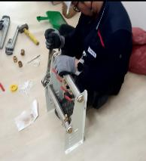 | 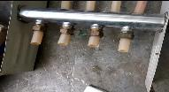 |  | 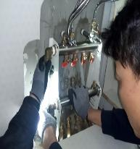

내 용 | 조립 | 조정 및 분배기 철거 |  | 설치
작업사진 | 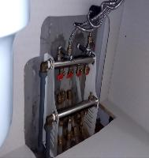

내 용 | 완료

